Equipment List
项目 | 步骤 | 设备类型 | 设备类型 | 材质 | 用途 | 容量/ L | 设备编号 |  | 储罐排查项 |  |  |  |  |  | 阀门排查项 |  |  |  | 清洁排查项 |  |  |  | 罐口管路连接方式排查项 |  |  |  | 抛光排查项 |  |  |  | 照明排查项 |  |  |  | 搅拌桨排查项 |  |  |  | 三通死角排查项 |  |  |  | 仪表排查项
 |  |  |  |  |  |  |  | 等级 | 储罐 | 是否符合，并描述 | 改造前PID图纸 | 不符合照片 | 改造后PID图纸 | 改造照片 | 阀门（隔膜阀是否有角度） | 是否符合，并描述 | 不符合照片 | 改造照片 | 清洁 | 是否符合，并描述 | 不符合照片 | 改造照片 | 罐口管路连接方式 | 是否符合，并描述 | 不符合照片 | 改造照片 | 抛光 | 是否符合，并描述 | 不符合照片 | 改造照片 | 照明 | 是否符合，并描述 | 不符合照片 | 改造照片 | 搅拌桨 | 是否符合，并描述 | 不符合照片 | 改造照片 | 三通处造成的死角 | 是否符合，并描述 | 不符合照片 | 改造照片 | 位置 | 仪表是否符合要求 | 是否符合，并描述 | 改造前PID图纸 | 不符合照片 | 改造后PID图纸 | 改造照片 | 文件资料 | 风险评估
139788 | step3 | 超滤 | Tank | 316L | 暂存罐 | 1000L | TJ4S-1211-TFF02-T01 | Category 4 | 316L | 不符合 需要将储罐更换为满足BPE需求储罐; 物料单独进; 储罐增加在线CIP清洗; | 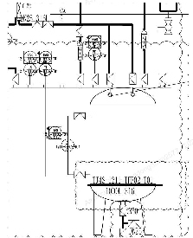 | 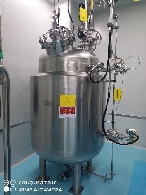 | 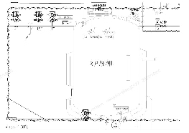 | 待改造后提供 | 隔膜阀 | 否，液位计隔膜阀角度不符合，易存料； |  | 待改造后提供 | 可拆卸清洗，可排空，合规 | 符合要求 | N/A | N/A | 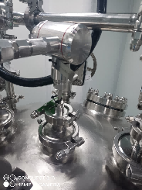 现场为卡箍连接，符合要求 | 符合要求 | N/A | N/A | 符合要求 内表面粗糙度：NMT 25Ra（微英寸）或 0.63 微米 | 符合要求 | N/A | N/A | 有视镜灯 | 不符，无视镜灯 |  | 待改造后提供 | 不涉及 | N/A | N/A | N/A | 符合3D，最小死角设计 | 否，进水管路三通过长，存在清洁死角 | 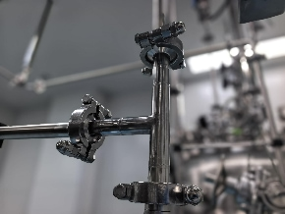 | 待改造后提供 | LT-001差压液位计 | 否，差压液位计侧口安装手阀 | 储罐根部不满足3D需求 |  |  |  | 待改造后提供 | Compliant
 |  |  |  |  |  |  |  |  |  |  |  |  |  |  |  | 否，液位计隔膜阀角度不符合，易存料； |  |  |  |  |  |  |  |  |  |  |  |  |  |  |  |  |  |  |  |  |  |  |  |  |  |  | PT-001远传压力表 | 否，压力表下口安装手阀 | 储罐根部不满足3D需求 |  |  |  | 待改造后提供 | Compliant
 |  |  |  |  |  |  |  |  |  |  |  |  |  |  |  | 否，进料管线气动隔膜阀角度不符合要求，易存料；其余阀门角度合格 |  |  |  |  |  |  |  |  |  |  |  |  |  |  |  |  |  |  |  |  |  |  |  | 否，罐底出料和排液口三通长度不符合，存在清洁死角； | 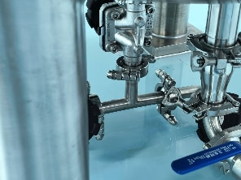 | 待改造后提供 | TT-001温度计 | 否，温度计为内伸管 | BPE不允许内伸温度计 |  |  |  | 待改造后提供 | Compliant
 |  |  |  |  |  |  |  |  |  |  |  |  |  |  |  | 储罐根部不满足2D需求
 |  |  | TFF | 316L | 超滤 | 30m2 | TJ4S-1211-TFF02 | Category 4 | 316L | 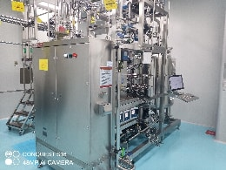 符合要求 |  | N/A | N/A | N/A | 隔膜阀 | 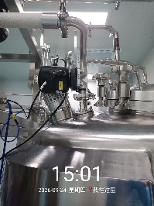 符合要求 | N/A | N/A | 可拆卸清洗，可排空，合规 | 符合要求 废液排放管路的止逆阀后端使用球阀，其他为隔膜阀 | N/A | N/A |  现场为卡箍连接，符合要求 | 符合要求 | N/A | N/A | 符合要求 内表面粗糙度：NMT 25Ra（微英寸）或 0.63 微米 | 符合要求 | N/A | N/A | 有视镜灯 | 符合，有视镜灯 | N/A | N/A | 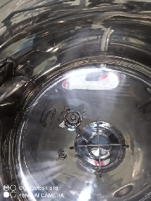 储罐有下搅拌 | N/A | N/A | N/A | 符合3D，最小死角设计 | 符合要求 | N/A | N/A | N/A | N/A | N/A | N/A | N/A | N/A | N/A | Compliant

Piping List
项目 | 步骤 | 工序 | 管路起始 | 管路结束 | 材质/管径 | 液相 | 管路标准 | 连接方式排查项 |  |  |  | 管路标准 |  |  |  | 阀门类型排查项 |  |  |  | 清洁排查项 |  |  |  | 抛光排查项 |  |  |  | 坡度排查项 |  |  |  | 不可排尽流量计排查项 |  |  |  | 低点排尽排查项
 |  |  |  |  |  |  |  | 连接方式 | 是否符合，并描述 | 不符合照片 | 改造照片 | 管路标准 | 是否符合，并描述 | 不符合照片 | 改造照片 | 阀门类型 | 是否符合，并描述 | 不符合照片 | 改造照片 | 清洁 | 是否符合，并描述 | 不符合照片 | 改造照片 | 抛光 | 是否符合，并描述 | 不符合照片 | 改造照片 | 坡度 | 是否符合，并描述 | 不符合照片 | 改造照片 | 不可排尽的流量计 | 是否符合，并描述 | 不符合照片 | 改造照片 | 管路是否有低点排尽口 | 是否符合，并描述 | 不符合照片 | 改造照片 | 文件 | 风险评估
139788 | step3 | 超滤 | TJ4S-1211-HPPC03-AT03 | TJ4S-1211-TFF02-T01 | 316L Stainless Steel/DN25 | 制备组分加入 | Category 4 | 卫生卡箍 | 符合要求 | N/A | N/A | BPE | 符合要求 | N/A | N/A | 隔膜阀 | 符合要求 | N/A | N/A | 1.管路可进行CIP清洗.可正洗、反洗； 2.使用３D减少残留死区； | 不符合 |  | 待改造后提供 | 符合要求 | 符合要求 | N/A | N/A | 坡度大于1%，实现完全排空 | 符合要求 | N/A | N/A | 流量计竖直安装 | 符合 | N/A | N/A | 管路低点满足3D需求； | 不符合 | 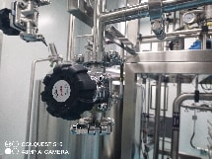 | 待改造后提供 | 符合要求
 |  |  | TJ4S-1211-TFF02-T01 | TJ4S-1211-TFF02 | 316L Stainless Steel/DN25 | 制备组分及甲醇溶剂加入 | Category 4 | 卫生卡箍 | 符合要求 | N/A | N/A | BPE | 符合要求 | N/A | N/A | 隔膜阀 | 符合要求 | N/A | N/A | 1.管路可实现CIP； 2.管路过滤器-离线清洗，过滤器短接进行CIP清洗； 3.管道过滤器本体：增加排净点； 4.使用３D减少残留死区； | 不符合 |  | 待改造后提供 | 符合要求 | 符合要求 | N/A | N/A | 坡度大于1%，实现完全排空 | 符合要求 | N/A | N/A | 不涉及 | 不涉及 | N/A | N/A | 无低点排尽口 | 不符合 管路无低点排净 过滤器无低点排净 |  | 待改造后提供 | 符合要求
 |  |  | Solvent Drum | TJ4S-1211-TFF02 | 316L Stainless Steel/DN25 | 乙腈/水加入 | Category 3 | 卫生卡箍 | 符合要求 | N/A | N/A | BPE | 不符合要求，管路需更换为BPE管路； | N/A | 待改造后提供 | 隔膜阀 | 符合要求 | N/A | N/A | 1.溶剂管路通过N2进行吹扫，不进行在线CIP； 2.管路过滤器-离线清洗； 3.使用３D减少残留死区； | 不符合 |  | 待改造后提供 | 符合要求 | 符合要求 | N/A | N/A | 坡度大于1%，实现完全排空 | 符合要求 | N/A | N/A | 不涉及 | 不涉及 | N/A | N/A | 1.增加管路低点可实现重力排净点； 2.管道过滤器本体：增加排净点； | 气动泵：泵前及泵后有排净，氮气吹扫； 乙腈过滤器进口带排净口 | 无低点排净 | 待改造后提供 | 符合要求
 |  |  | CNC-Solvent | TJ4S-1211-TFF02-T01 | 316L Stainless Steel/DN25 | 甲醇加入 | Category 3 | 卫生卡箍 | 符合要求 | N/A | N/A | BPE | 不符合要求，管路需更换为BPE管路； | N/A | 待改造后提供 | 隔膜阀 | 符合要求 | N/A | N/A | 1.溶剂管路通过N2进行吹扫，不进行在线CIP； 2.管路过滤器-离线清洗； 3.桶装溶剂可直接进设备或通过喷淋球进设备; 4.使用３D减少残留死区； | 不符合 |  | 待改造后提供 | 符合要求 | 符合要求 | N/A | N/A | 坡度大于1%，实现完全排空 | 符合要求 | N/A | N/A | 不涉及 | 不涉及 | N/A | N/A | 1.增加管路低点可实现重力排净点； 2.管道过滤器本体：增加排净点； | 气动泵：泵前及泵后有排净，氮气吹扫； |  | 待改造后提供 | 符合要求
 |  |  | TJ4S-1211-R02 | TJ4S-1211-TFF02 | 316L Stainless Steel/DN25 | 氢氧化钠溶液加入 | Category 3 | 卫生卡箍 | 符合要求 | N/A | N/A | BPE | 不符合要求，管路需更换为BPE管路； | N/A | 待改造后提供 | 隔膜阀 | 符合要求 | N/A | N/A | 1.管路可实现CIP； 3.管路过滤器-离线清洗，过滤器短接进行CIP清洗； 6.使用３D减少残留死区； | 不符合 |  | 待改造后提供 | 符合要求 | 符合要求 | N/A | N/A | 坡度大于1%，实现完全排空 | 符合要求 | N/A | N/A | 不涉及 | 不涉及 | N/A | N/A | 1.增加管路低点可实现重力排净点； 2.管道过滤器本体：增加排净点； | 无低点排净 不符合 | 无低点排净 | 待改造后提供 | 符合要求

